상품제안서
에코라이프 페이버릿 여름 통기성 애완 쿨매트(XS) | 상품코드: F27297

 |  |  |  |  |  |  | 02-412-0044 | www.easy1.co.kr
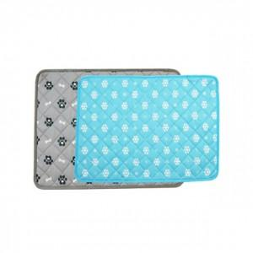

【상세/제작정보】 | 기본수량 미만 인쇄시 비용 추가. 스티커 제작및 부착 비용 별도 문의.

【인쇄/포장옵션】 | / 포장불가능

【공급단가】 | 수량 | 180~ | 540~ | 1,000~ | 3,000~ | 5,000~
*VAT별도 | 단가 | 3,600원 | 3,540원 | 3,450원 | 3,390원 | 3,300원

【상품 URL】 | https://dev.easy1.co.kr:443/src/goods_detail.php?gdno=27297

